Sheet1
1号楼2楼门诊大厅沙发参数，预算
名称 | 数量 | 单位 | 预算价 | 预算目录 | 需求 | 规格大小 | 金额 | 图样
沙发 | 3 | 张 | 2400 | A05019900-其他家具 | 内架采用优质实木+多层生态实木板+S形弹簧。脚采用金属脚。座包采用高密度海绵乳胶。外采用头等优质PU皮。颜色可选。 | 2.4*0.6*0.8 | 7200 | 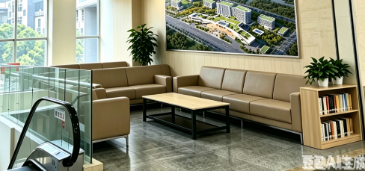
7字弧形沙发 | 1 | 张 | 3300 | A05019900-其他家具 | 内架采用优质实木+多层生态实木板+S形弹簧。脚采用金属脚。座包采用高密度海绵乳胶。外采用头等优质PU皮。颜色可选。 | 3.3*0.6*0.8 | 3300
简易茶几 | 3 | 张 | 360 | A05019900-其他家具 | 采用优质18mm多层生态板,桌面加厚， 桌角做圆滑弧形。 | 80*50*60 | 1080
书架 | 1 | 个 | 360 | A05019900-其他家具 | 采用优质18mm多层生态板 | 60*30*80 | 360
合计 |  |  |  |  |  |  | 11940
中标供应商需现场与护长，主任对接并出效果图确定款式，颜色

